Deckblatt
Anlage 5 - Verwendungsnachweis | Version 21.03.2023
Zuwendungsempfänger | Posteingangsstempel Landratsamt (nicht ausfüllen)

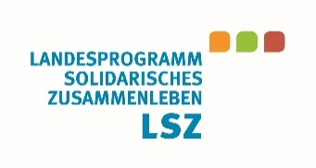
Landratsamt Kyffhäuserkreis
Dezernat II - Soziales, Jugend, Gesundheit und Arbeit
Landesprogramm "Solidarische Zusammenleben der Generationen"
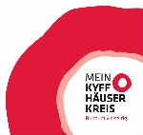
Markt 8
99706 Sondershausen

Verwendungsnachweis

für Zuwendungen aus der Richtlinie zum Landesprogramm "Solidarisches Zusammenleben der Generationen"
I. Allgemeine Angaben

Projektbezeichnung
Aktenzeichen
Träger
Ansprechpartner*in
Funktion
Telefon-Nr.
E-Mail
Zuwendungsbescheid vom
letzter Änderungsbescheid
Finanzierungsart
Bewilligungszeitraum
Abrechnungszeitraum

Durch den o. g. Zuwendungsbescheid / letzten Änderungsbescheid des Landratsamtes Kyffhäuserkreis wurde zur Finanzierung des o.g. Projektes insgesamt bewilligt:
Bisher abgerufenene und erhaltene Fördermittel aus o.g. Zuwendungsbescheid / letztem Änderungsbescheid:
Bisher zurückgezahlte Fördermittel aus o.g. Zuwendungsbescheid / letztem Änderungsbescheid:*
Es verbleiben ausgezahlte Mittel insgesamt in Höhe von: | - €
*VOR einer Rückzahlung unbedingt vorab den zuständigen Sachbearbeiter der Landratsamtes informieren und den Verwendungszweck der Überweisung erfragen.
 | Seite 2

